关系图
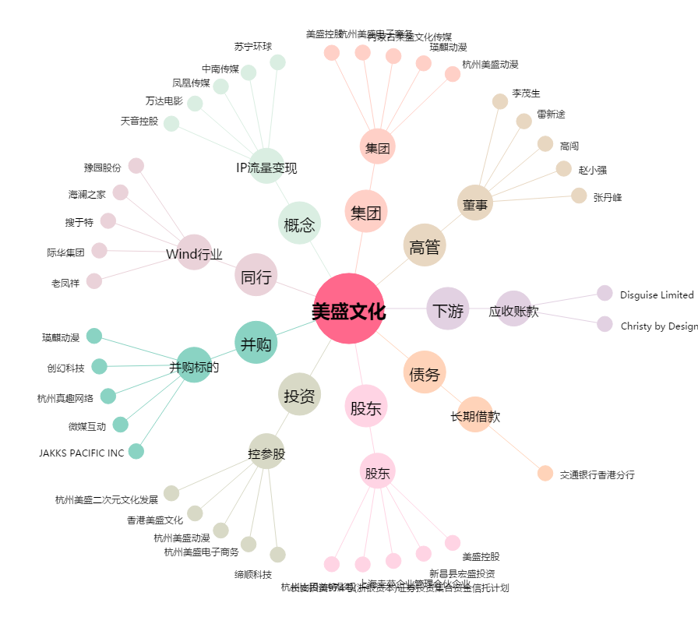
美盛文化[002699.SZ] - 关系概览图

